3-定价审批
基本信息（带 * 必填） |  | 填写说明
定价原则 | 请选择 | 1、竞争定价法：主要适用于市场上有可替代的主流竞品的情况。根据我司产品与竞品竞争力关系，参考竞品价格制定我司产品刊例价； 2、价值定价法：主要适用于市场上没有相似竞品的情况。根据量化我司产品给客户带来的价值制定我司产品刊例价。给客户带来的价值可以是降低成本、提升收入等。 3、成本加成定价法：主要适用于对产品有确定利润率诉求的产品，多用于转售产品定价。 4、撇脂定价法：主要适用于我司新推出绝对领先市场还没有相竞争的产品时，在新产品上市时制定较高价格获取超额利润，随着市场竞争激烈后再逐步降低产品定价。
* 定价分析 |  | 1.定价和利润情况整体说明 2.市场和竞品情况整体说明 3.定价原则的解释说明

竞争对比信息（必填）
1.市场竞争情况（可填多个竞对）
* 竞对公司名称 | * 产品 | * 市场份额（%） | * 信息获取时间 | * 信息来源（拍照/截屏）（如需添加附件，请单独打包命名）
 |  | 需填写准确数值 |  | 若有，需补充竞品截图

2.竞品价格参考（每增加1个竞对公司必须增加1列价格信息）
竞对公司（可横向增加） | 1- | 2- | 3-
* 产品配置 | * 价格信息（竞对1） | 价格信息（竞对2） | 价格信息（竞对3） | * 信息来源（拍照/截屏）（如需添加附件，请单独打包命名）
 |  |  |  | 若有，需补充竞品截图

3.客户信息对比（每增加1个竞对公司必须增加1列信息）
竞对公司（可横向增加） |  | 1- | 2- | 3-
* 客户关心维度 | * 维度描述 | * 竞对1 | 竞对2 | 竞对3

计费项&定价策略（带 * 必填）（一个计费项类型可添加多个计费项）-线下产品填写
确定定价策略
计费项类型字段 | 计费项1 | 计费项2
* 计费项名称 |  |  | 与sheet《正式产品管理》的计费项对齐
* 售卖模式 | 请选择 | 请选择 | 若为“一次性售卖”产品，时长单位必选“不适用”
* 定价类型 | 请选择 | 请选择 | 线性价：商品时价格=单价*数量；指定价：为商品指定一个价格，价格无法线性算出，一般为指定规格指定价；累进阶梯价：商品的每个购买阶梯使用一个单价，每个阶梯内的用量与该阶段单价相乘，累加后得出总价
* 刊例价(元)(含税)
* leader折扣底线
* 总监折扣底线
* GM折扣底线
产品单位 |  |  | 与sheet《正式产品管理》的产品单位对齐
* 时长单位 | 请选择 | 请选择 | 若为“一次性售卖”或“按量计费”模式，单位选择“不适用”
* 刊例价利润率 |  |  | 参考右侧计算利润率=（单价/(1+税率)-成本)/（单价/(1+税率)
* leader底线利润率 |  |  | 参考右侧计算
* 总监折扣利润率 |  |  | 参考右侧计算，销售总监利润率>30%
* GM折扣利润率 |  |  | 参考右侧计算，销售GM利润率>15%
* 辅助物料编码（对应表4中的辅助物料编码） | 请填写[物料添加]表格再填写辅助编码 | 请填写[物料添加]表格再填写辅助编码 | 操作人员上线物料后自动获得物料ID，此处对填写对应物料添加页面【物料编码即可】
正式物料编码（不填）

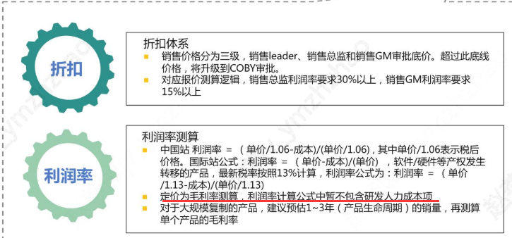

计费项&定价策略（带 * 必填）（一个计费项类型可添加多个计费项）-线上产品填写
确定定价策略
计费项类型字段 | 计费项1 | 计费项2
* 计费项名称 |  |  | 与sheet《正式产品管理》的计费项名称对齐
* 付费模式 | 请选择 | 请选择
* 计费模式 | 包年包月 | 包年包月 | 后付费产品仅可选“一次性购买”
* 站点 | 请选择 | 请选择
* 刊例价价格类型 | 请选择 | 请选择
* 刊例价
* 计费周期 | 请选择 | 请选择 | 预付费产品需选择计费周期
* 优惠类型 | 折扣价 | 折扣价
* 成本价格（不含税）
* leader折扣底线
* 总监折扣底线
* GM折扣底线
* 刊例价利润率 | #DIV/0! | #DIV/0! | 参考右侧计算利润率=（单价/(1+税率)-成本)/（单价/(1+税率)
* leader底线利润率 | #DIV/0! | #DIV/0! | 参考右侧计算
* 总监折扣利润率 | #DIV/0! | #DIV/0! | 参考右侧计算，销售总监利润率>30%
* GM折扣利润率 | #DIV/0! | #DIV/0! | 参考右侧计算，销售GM利润率>15%

